IHV
Statistischer
Bericht
B VII 3 - 3 – 5j/19
 |  |  | statistik Berlin Brandenburg
 |  | Seite

 | Metadaten (externer Link)

 | Karte Land Brandenburg | 5

 | Wahlvorschlagsträger bei den Wahlen zu den Kreistagen der Landkreise und
 | Stadtverordnetenversammlungen der kreisfreien Städte am 26. Mai 2019 | 6

 | Tabellen
1 | Abgegebene Stimmen und Sitze bei den Wahlen zu den Kreistagen der Landkreise
 | und den Stadtverordnetenversammlungen der kreisfreien Städte am 26. Mai 2019
 | und am 25. Mai 2014 auf Landesebene | 8

2 | Abgegebene Stimmen und Sitze bei den Wahlen zu den Kreistagen der Landkreise und den
 | Stadtverordnetenversammlungen der kreisfreien Städte am 26. Mai 2019 und am 25. Mai 2014
 | nach kreisfreien Städten und Landkreisen
2.1 | Brandenburg an der Havel | 9
2.2 | Cottbus | 10
2.3 | Frankfurt (Oder) | 11
2.4 | Potsdam | 12
2.5 | Barnim | 13
2.6 | Dahme-Spreewald | 14
2.7 | Elbe-Elster | 15
2.8 | Havelland | 16
2.9 | Märkisch-Oderland | 17
2.10 | Oberhavel | 18
2.11 | Oberspreewald-Lausitz | 19
2.12 | Oder-Spree | 20
2.13 | Ostprignitz-Ruppin | 21
2.14 | Potsdam-Mittelmark | 22
2.15 | Prignitz | 23
2.16 | Spree-Neiße | 24
2.17 | Teltow-Fläming | 25
2.18 | Uckermark | 26

3 | Ergebnisse der Wahlen zu den Kreistagen der Landkreise und den Stadtverordnetenversamm-
 | lungen der kreisfreien Städte am 26. Mai 2019 nach kreisfreien Städten und Landkreisen
3.1 | Abgegebene Stimmen | 28
3.2 | Gewählte Bewerber | 30

4 | Erzielte Sitze bei den Wahlen zu den Kreistagen der Landkreise und den Stadtverordnetenver-
 | sammlungen der kreisfreien Städte am 26. Mai 2019 nach kreisfreien Städten und Landkreisen
4.1 | Brandenburg an der Havel | 32
4.2 | Cottbus | 33
4.3 | Frankfurt (Oder) | 34
4.4 | Potsdam | 35
4.5 | Barnim | 36
4.6 | Dahme-Spreewald | 37
4.7 | Elbe-Elster | 38
4.8 | Havelland | 39
4.9 | Märkisch-Oderland | 40
4.10 | Oberhavel | 41
4.11 | Oberspreewald-Lausitz | 42
4.12 | Oder-Spree | 43
4.13 | Ostprignitz-Ruppin | 44
4.14 | Potsdam-Mittelmark | 45
4.15 | Prignitz | 46
4.16 | Spree-Neiße | 47
4.17 | Teltow-Fläming | 48
4.18 | Uckermark | 49

5 | Gewählte Bewerber bei den Wahlen zu den Kreistagen der Landkreise und den
 | Stadtverordnetenversammlungen der kreisfreien Städte am 26. Mai 2019,
 | am 25. Mai 2014 und am 28. September 2008 | 50

6 | Wahllokal- und Briefwähler bei den Wahlen zu den Kreistagen der Landkreise und den Stadtverordnetenversammlungen der kreisfreien Städte am 26. Mai 2019¹
 | Stadtverordnetenversammlungen der kreisfreien Städte am 26. Mai 2019¹ | 51

7 | Stimmenanteile bei den Wahlen zu den Kreistagen der Landkreise und den Stadtverordneten- versammlungen der kreisfreien Städte am 26. Mai 2019¹ nach Landtagswahlkreisen
 | versammlungen der kreisfreien Städte am 26. Mai 2019¹ nach Landtagswahlkreisen | 52

8 | Abgegebene Stimmen bei ausgewählten Wahlen seit 2014 | 54

BB
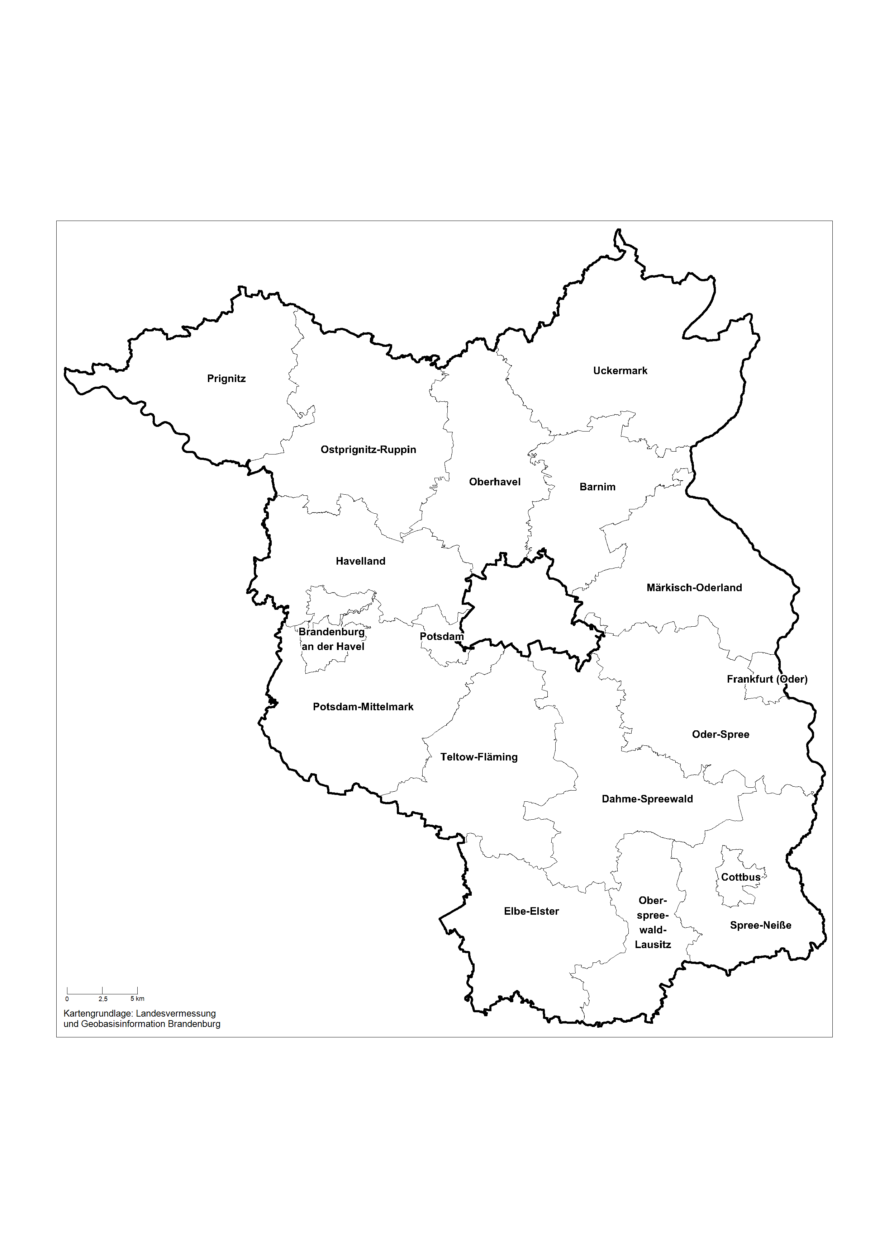
Land Brandenburg

